Sheet1
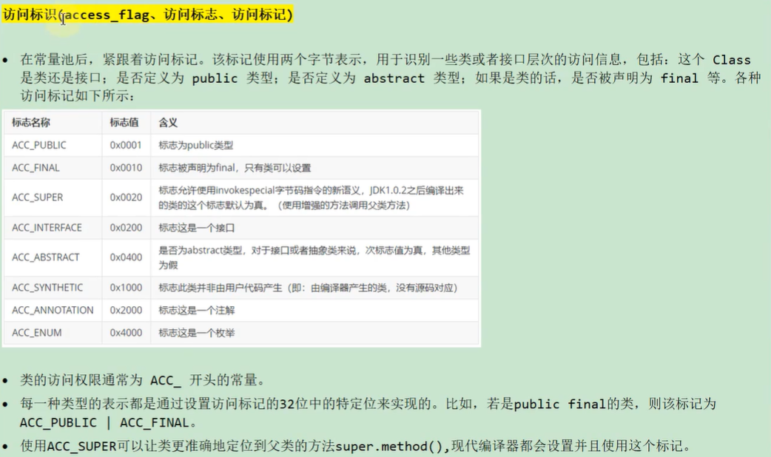
ca | fe | ba | be | 00 | 00 | 00 | 34 | 00 | 22 | 0a | 00 | 06 | 00 | 14 | 09
00 | 15 | 00 | 16 | 08 | 00 | 17 | 0a | 00 | 18 | 00 | 19 | 07 | 00 | 1a | 07
00 | 1b | 01 | 00 | 06 | 3c | 69 | 6e | 69 | 74 | 3e | 01 | 00 | 03 | 28 | 29
56 | 01 | 00 | 04 | 43 | 6f | 64 | 65 | 01 | 00 | 0f | 4c | 69 | 6e | 65 | 4e | 魔数
75 | 6d | 62 | 65 | 72 | 54 | 61 | 62 | 6c | 65 | 01 | 00 | 12 | 4c | 6f | 63 | 副版本
61 | 6c | 56 | 61 | 72 | 69 | 61 | 62 | 6c | 65 | 54 | 61 | 62 | 6c | 65 | 01 | 主版本
00 | 04 | 74 | 68 | 69 | 73 | 01 | 00 | 16 | 4c | 63 | 6f | 6d | 2f | 69 | 74 | 常量池计数器
64 | 6f | 6d | 2f | 48 | 65 | 6c | 6c | 6f | 57 | 6f | 72 | 6c | 64 | 3b | 01
00 | 04 | 6d | 61 | 69 | 6e | 01 | 00 | 16 | 28 | 5b | 4c | 6a | 61 | 76 | 61
2f | 6c | 61 | 6e | 67 | 2f | 53 | 74 | 72 | 69 | 6e | 67 | 3b | 29 | 56 | 01
00 | 04 | 61 | 72 | 67 | 73 | 01 | 00 | 13 | 5b | 4c | 6a | 61 | 76 | 61 | 2f
6c | 61 | 6e | 67 | 2f | 53 | 74 | 72 | 69 | 6e | 67 | 3b | 01 | 00 | 0a | 53
6f | 75 | 72 | 63 | 65 | 46 | 69 | 6c | 65 | 01 | 00 | 0f | 48 | 65 | 6c | 6c
6f | 57 | 6f | 72 | 6c | 64 | 2e | 6a | 61 | 76 | 61 | 0c | 00 | 07 | 00 | 08
07 | 00 | 1c | 0c | 00 | 1d | 00 | 1e | 01 | 00 | 0e | 48 | 65 | 6c | 6c | 6f
00 | 57 | 6f | 72 | 6c | 64 | 21 | 21 | 21 | 07 | 00 | 1f | 0c | 00 | 00 | 00
21 | 01 | 00 | 14 | 63 | 6f | 6d | 2f | 69 | 74 | 64 | 6f | 6d | 2f | 48 | 65
6c | 6c | 6f | 57 | 6f | 72 | 6c | 64 | 01 | 00 | 10 | 6a | 61 | 76 | 61 | 2f
6c | 61 | 6e | 67 | 2f | 4f | 62 | 6a | 65 | 63 | 74 | 01 | 00 | 10 | 6a | 61
76 | 61 | 2f | 6c | 61 | 6e | 67 | 2f | 53 | 79 | 73 | 74 | 65 | 6d | 01 | 00
03 | 6f | 75 | 74 | 01 | 00 | 15 | 4c | 6a | 61 | 76 | 61 | 2f | 69 | 6f | 2f
50 | 72 | 69 | 6e | 74 | 53 | 74 | 72 | 65 | 61 | 6d | 3b | 01 | 00 | 13 | 6a
61 | 76 | 61 | 2f | 69 | 6f | 2f | 50 | 72 | 69 | 6e | 74 | 53 | 74 | 72 | 65
61 | 6d | 01 | 00 | 07 | 70 | 72 | 69 | 6e | 74 | 6c | 6e | 01 | 00 | 15 | 28
4c | 6a | 61 | 76 | 61 | 2f | 6c | 61 | 6e | 67 | 2f | 53 | 74 | 72 | 69 | 6e
67 | 3b | 29 | 56 | 00 | 21 | 00 | 05 | 00 | 06 | 00 | 00 | 00 | 00 | 00 | 02
00 | 01 | 00 | 07 | 00 | 08 | 00 | 01 | 00 | 09 | 00 | 00 | 00 | 2f | 00 | 01
00 | 01 | 00 | 00 | 00 | 05 | 2a | b7 | 00 | 01 | b1 | 00 | 00 | 00 | 02 | 00
0a | 00 | 00 | 00 | 06 | 00 | 01 | 00 | 00 | 00 | 03 | 00 | 0b | 00 | 00 | 00
0c | 00 | 01 | 00 | 00 | 00 | 05 | 00 | 0c | 00 | 0d | 00 | 00 | 00 | 09 | 00
0e | 00 | 0f | 00 | 01 | 00 | 09 | 00 | 00 | 00 | 37 | 00 | 02 | 00 | 01 | 00
00 | 00 | 09 | b2 | 00 | 02 | 12 | 03 | b6 | 00 | 04 | b1 | 00 | 00 | 00 | 02
00 | 0a | 00 | 00 | 00 | 0a | 00 | 02 | 00 | 00 | 00 | 05 | 00 | 08 | 00 | 06
00 | 0b | 00 | 00 | 00 | 0c | 00 | 01 | 00 | 00 | 00 | 09 | 00 | 10 | 00 | 11
00 | 00 | 00 | 01 | 00 | 12 | 00 | 00 | 00 | 02 | 00 | 13

